关系图
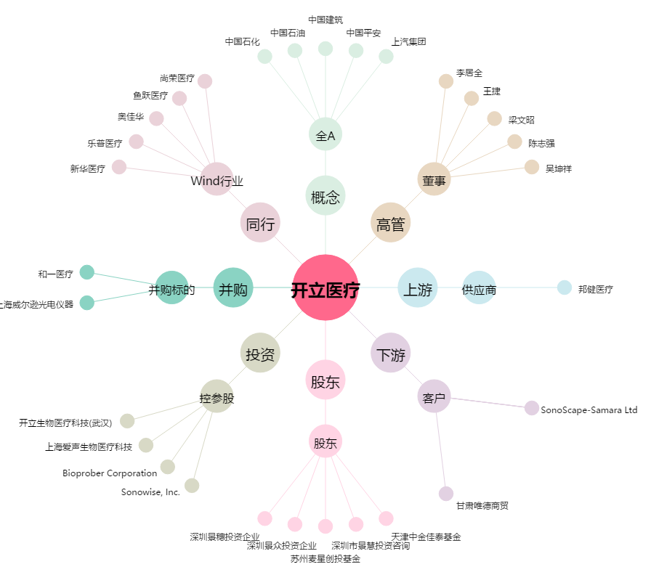
开立医疗[300633.SZ] - 关系概览图

